دليل الألوان
# | اللون | إسم اللون | النوع | صافي الشيتات
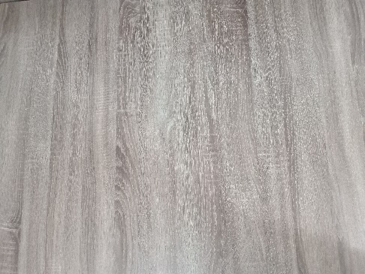 0001 |  | تجزيعة خشبية خشن غامق | تجزيعة خشبية أرو | 3
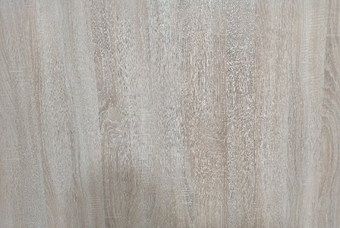 0002 |  | تجزيعة خشبية خشن فاتح | تجزيعة خشبية أرو | 3
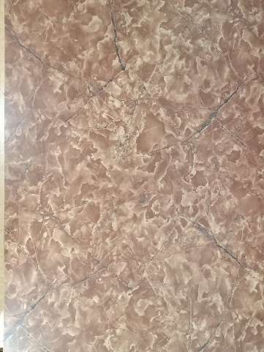 0003 |  | رخامي بني تجزيعة سوداء | رخام
0004 | 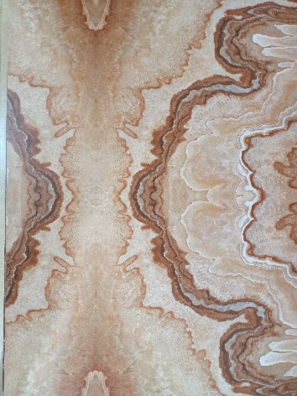 | رخامي هلامي مصفر | رخام
0005 | 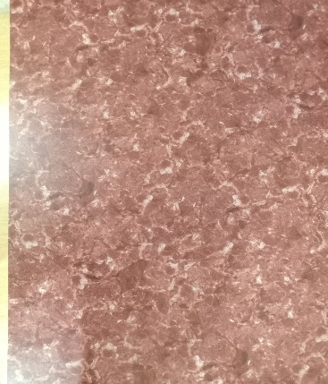 | رخامي ملطش محمر | رخام
0006 | 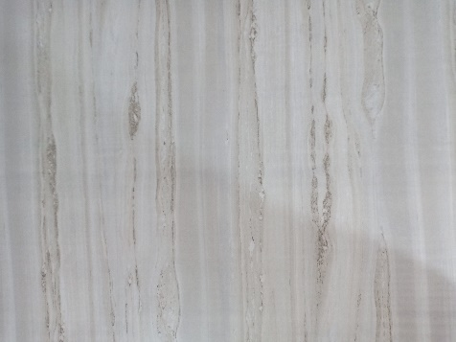 | رخامي ابيض فاتح | رخام
0007 | 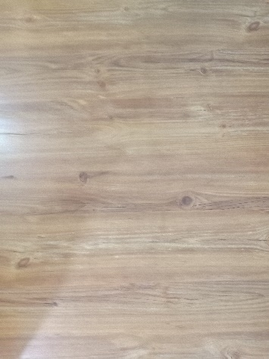 | بني تجزيعة بلب كبير | تجزيعة خشبية لب كبير
0008 | 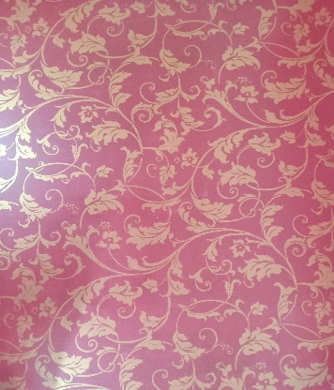 | ورق حائط احمر بورده ذهبية | ورق حائط
0009 | 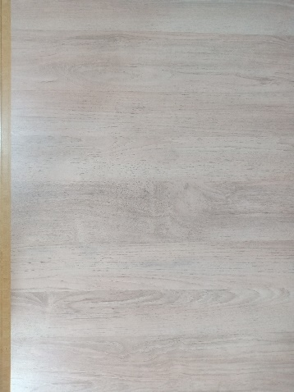 | تجزيعة خشبية فاتحة جدا | تجزيعة خشبية أرو
0010 |  | تجزيعة خشبية مصفرة فاتحه | تجزيعة خشبية أرو
0011 |  | تجزيعة خشبية رأسية مصفرة | تجزيعة خشبية هلامية
0012 |  | تجزيعة خشبية بني غامق | تجزيعة خشبية أرو
0013 | 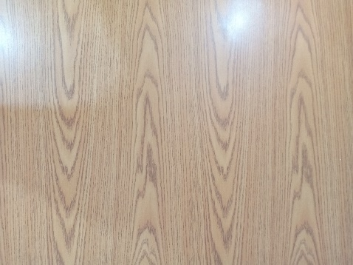 | تجزيعة خشبية واضحه | تجزيعة خشبية أرو
0014 |  | رمادي بروزني لميع | لون
0015 | 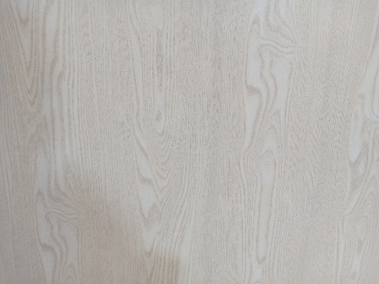 | تجزيعة خشبية مصفر فاتح جدا | تجزيعة خشبية أرو
0016 |  | ورق حائط مصفر شبكة | ورق حائط
0017 |  | روز فاتح | لون
0018 |  | أسود | لون
0019 |  | برتقاني | لون
0020 |  | أحمر | لون | 10
0021 |  | أزرق | لون | 4
0022 |  | لبني | لون | 4
0023 | 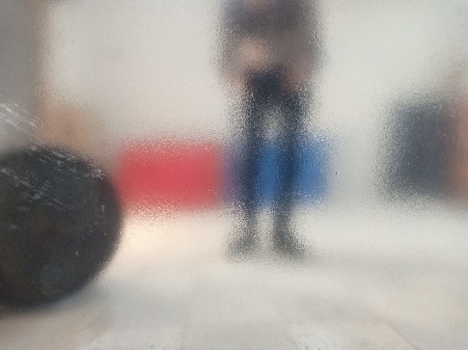 | سيلفر | لون | 3
0024 |  | أخضر زيتي غامق | لون
0025 |  | أبيض سبليمشن | لون
0026 |  | موف فاتح | لون
0027 |  | موف غامق | لون
0028 |  | أخضر تفاحي فاتح | لون
0029 |  | بني غامق محروق | تجزيعة خشبية أرو
0030 |  | أبيض مش سبليمشن | لون
0031
0032
0033
0034
0035
0036
0037
0038
0039
0040
0041
0042
0043
0044
0045
0046
0047
0048
0049
0050
0051
0052
0053
0054
0055
0056
0057
0058
0059
0060
0061
0062
0063
0064
0065
0066
0067
0068
0069
0070
0071
0072
0073
0074
0075
0076
0077
0078
0079
0080
0081
0082
0083
0084
0085
0086
0087

